căn cứ mua găng tay ngày 21.09
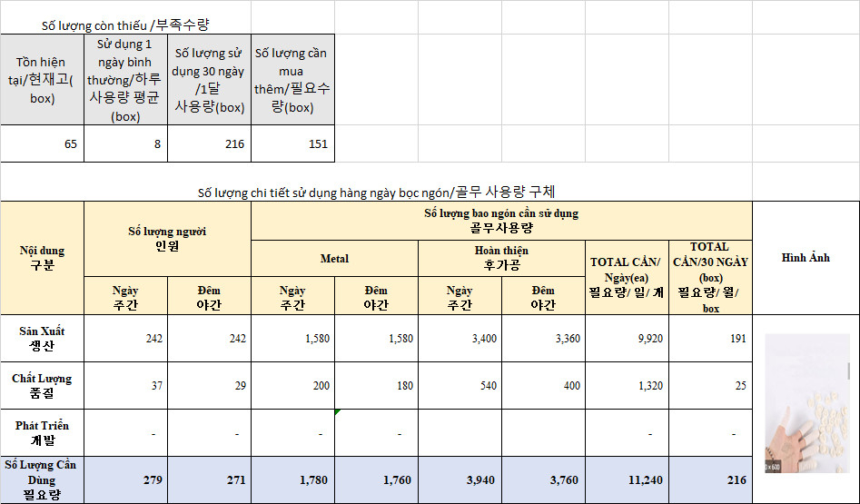
Số lượng còn thiếu /부족수량
Tồn hiện tại/현재고 | Sử dụng 1 ngày bình thường | Sử dụng 1 ngày khi Audit | Sử dụng 1 tháng có 2 lần Audit | Số lượng cần mua thêm
1,622 | 622 | 911 | 19,238 | 17,616

Số lượng sử dụng chi tiết hàng ngày găng tay
Nội dung 구분 | Kiểm tra Panel panel 후가공 |  | Máy dập 고속 |  | Vận chuyển +Vệ sinh 이동 + 청소 |  | Tổ trưởng 조장 |  | Quản lý 관리 |  | TOTAL CẦN/ Ngày | Sử dụng 1 ngày khi Audit | TOTAL CẦN/30 NGÀY | Hình Ảnh
 | Ngày 주간 | Đêm 야간 | Ngày 주간 | Đêm 야간 | Ngày 주간 | Đêm 야간 | Ngày 주간 | Đêm 야간 | Ngày 주간 | Đêm 야간
Sản Xuất 생산 | 50 | 50 | 125 | 124 | 10 | 10 | 19 | 18 | 21 | 6 | 433 | 705 | 12,990 | 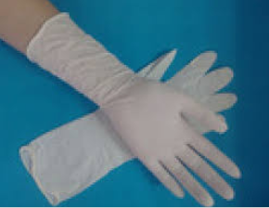 | 886
Chất Lượng 품질 | 56 | 39 | - | - | 1 | 1 | 5 | 5 | 17 | 7 | 131 | 138 | 3,930 |  | 267
Phát Triển 개발 | - | - | 17 | 17 | 1 | 1 | 3 | 3 | 15 | 1 | 58 | 68 | 1,740
Số Lượng Cần Dùng 필요 수량 | 106 | 89 | 142 | 141 | 12 | 12 | 27 | 26 | 53 | 14 | 622 | 911 | 19,238

